Giải tích hàm
Không gian metric: Tập hơpj được trng bị phép épo khoảng cách

Tập mở và tập đóng:
Tập mở: Ruột 1 hình tròn Tập đóng: rìa hình tròn, hoặc toàn bị hình tròn có viền

Trong không gian metric, cho 1 chuỗi ,nếu với mọi số e dương ,tôn tại m, n > N sao cho |An - Am| < e
thì chuỗi đó là chuỗi cauchy, ,

Với 1 tập metric, mọi chuỗi cosy trong đó đều hội tụ thì gọi là không gian metric đầy đủ

Banach
Không gian banach: Tập vector trang bị phép chuẩn ( có thể là từ vector -> độ dài vector ) chả hạn.

Nếu tập trên có tính metric, có tính đầy đủ ( mọi chuỗi cauchy đều hội tụ ) thì tập đó gọi là không gian Banach
metric dựa theo phép chuẩn ở trên

Hilbert Space
không gian vector trang bị phép toán nào đó ở trong ,như phép tích vô hướng. ( thỏa mãn 1 số điều kiện ) từ phép toán đó-> định nghĩa ra chuẩn norm. nếu không gian vector đó với chuẩn norm trên là banach thì là k gian Hilbert

giải tích hàm: https://www.youtube.com/watch?v=tiR9-u6K5EE&list=PLBh2i93oe2qsGKDOsuVVw-OCAfprrnGfr&index=18

Topology https://www.youtube.com/watch?v=1LiNBmWl-S8
https://www.youtube.com/watch?v=AmgkSdhK4K8 | Topology Eexample
https://www.youtube.com/watch?v=p_di4Zn4wz4 | Trực quan hệ sinh thái với phương trâh vi phân

https://aeb019.hosted.uark.edu/pplane.html | Vẽ bức tranh pha online

https://math.libretexts.org/Bookshelves/Scientific_Computing_Simulations_and_Modeling/Book%3A_Introduction_to_the_Modeling_and_Analysis_of_Complex_Systems_%28Sayama%29/07%3A_ContinuousTime_Models_II__Analysis/7.02%3A_Phase_Space_Visualization
Vẽ pha vớới mô hình vi phân 2 biến bậc 1

Phương pháp Lyapunov: Xét tính ổn định của hệ tại lân cận các điểm cân bằng

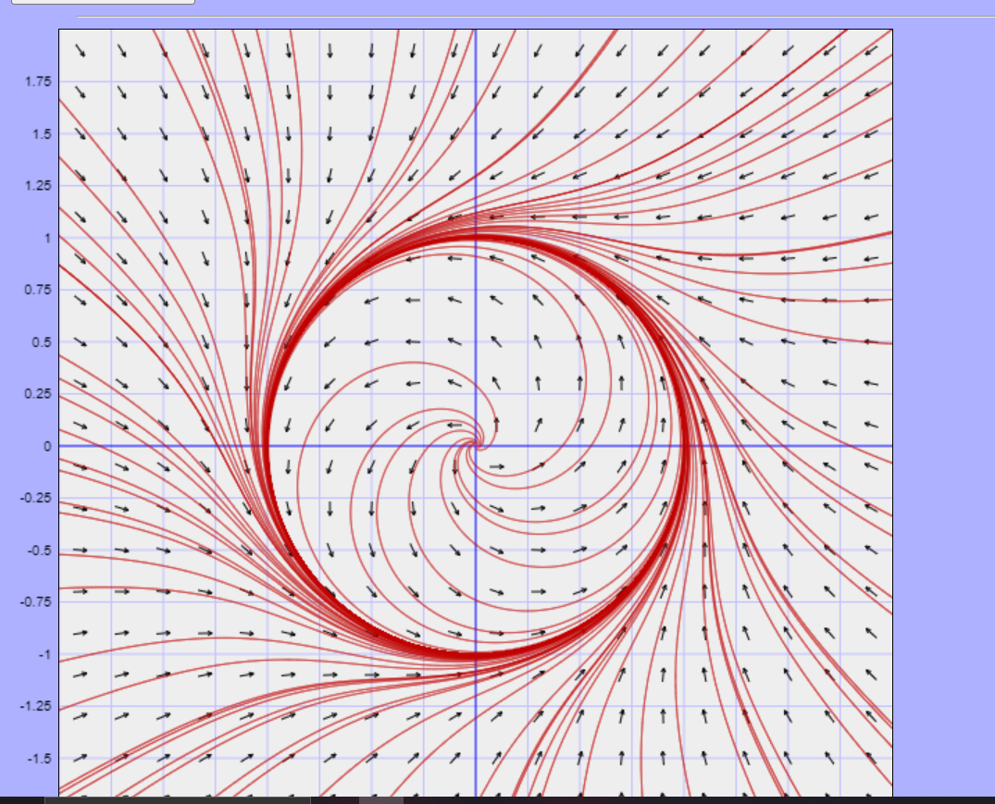
Vòng tròn cố định
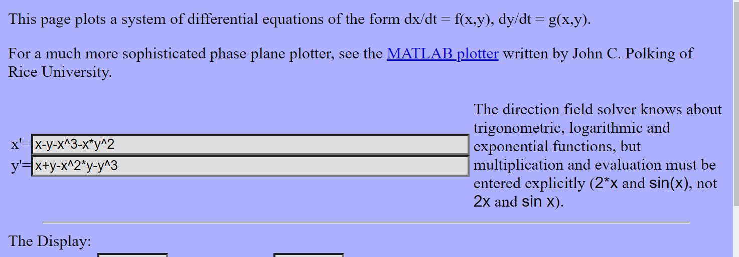

(31) Nonlinear control systems - 3.3. Global stability - YouTube | Định nghĩa một cách trực quan các điểm trong hệ thống động lực

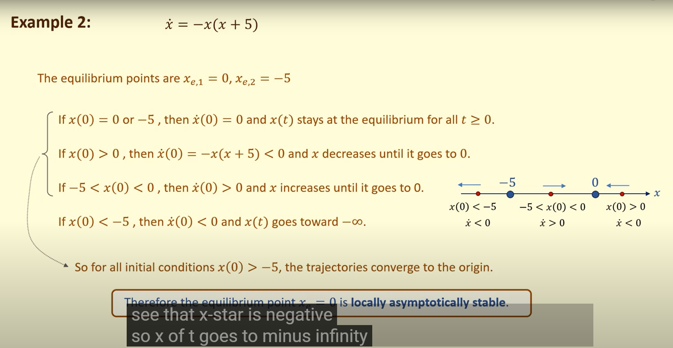
Ví dụ về điểm cục bộ ổn định
local asymptotically stable

Biểu diễn ví dụ trên bằng bản đồ phase
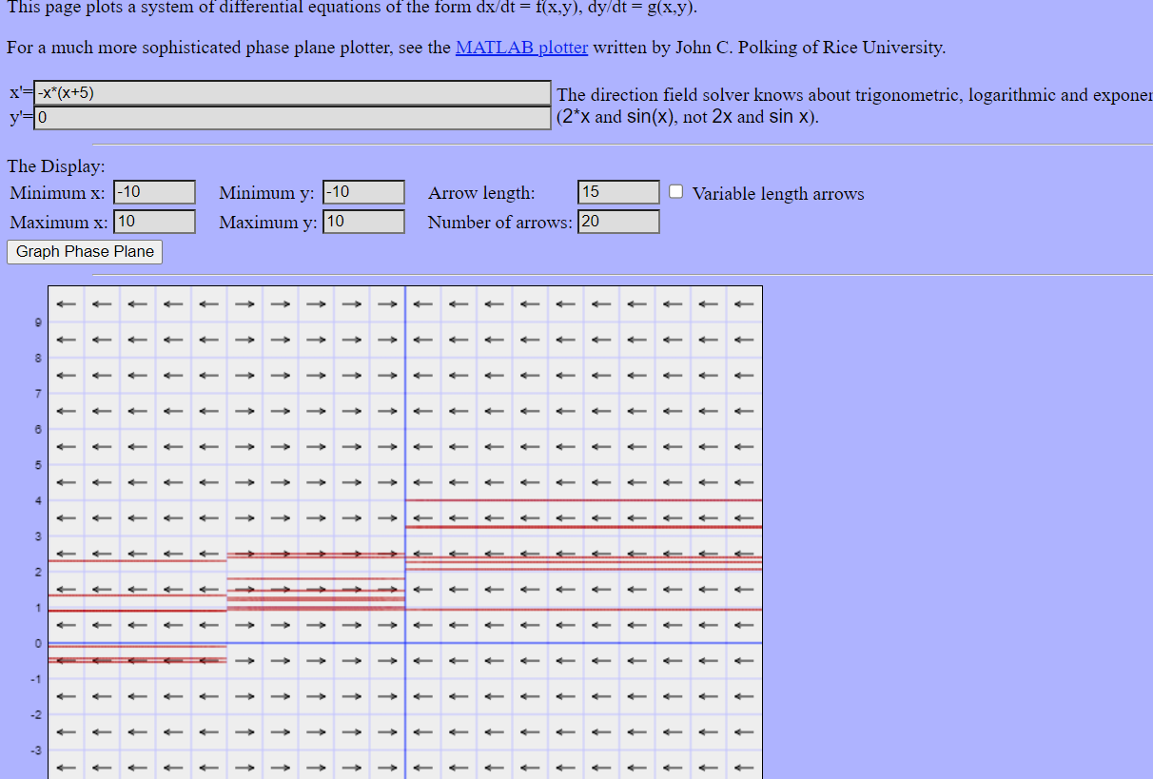

(59) The Lyapunov stability theorem - YouTube | Định nghĩa về thuyết ổn định
(59) An example using the Lyapunov stability theorem - YouTube | Ví dụ về thuyết ổn định |  | (Ví dụ con lắc dao động k có lực cản), nếu con lắc ra khỏi cân bằng 1 chút r để cho nó dao động, thì nó chỉ lắc qua lắc lại chứ k tồn tại ở điểm cân bằng, lúc này biểu đồ pha là hình tròn với tâm là điểm cân bằng

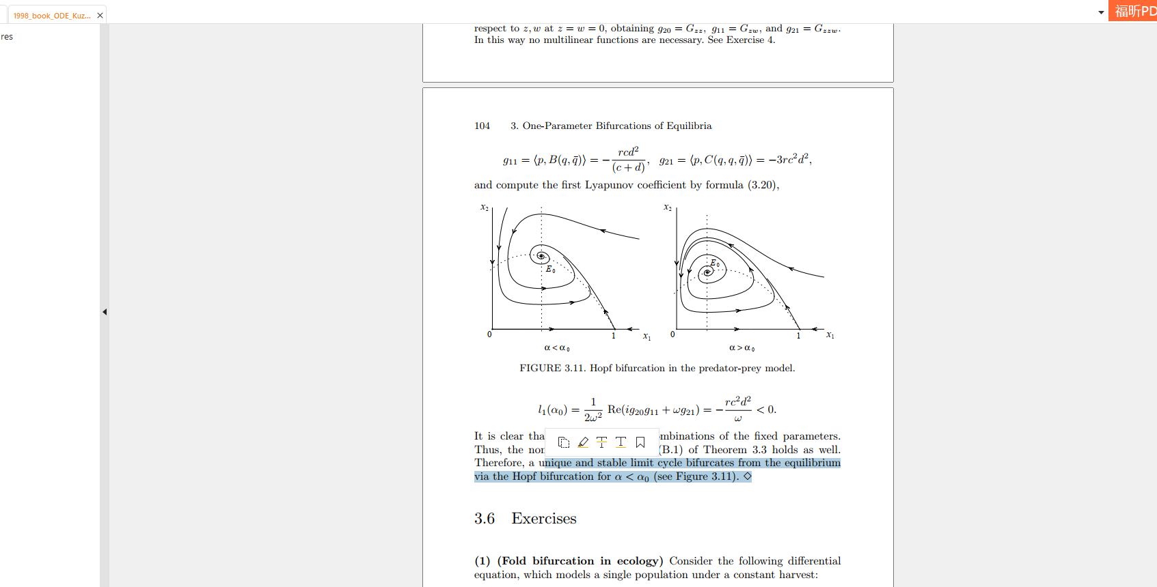

Dưới đây là định nghĩa thế nào là ODE, và lyapunov fuction cho System of ODE ( đạo hàm chỉ đơn biến )
ODEs: Classification of differential equations (uvic.ca)
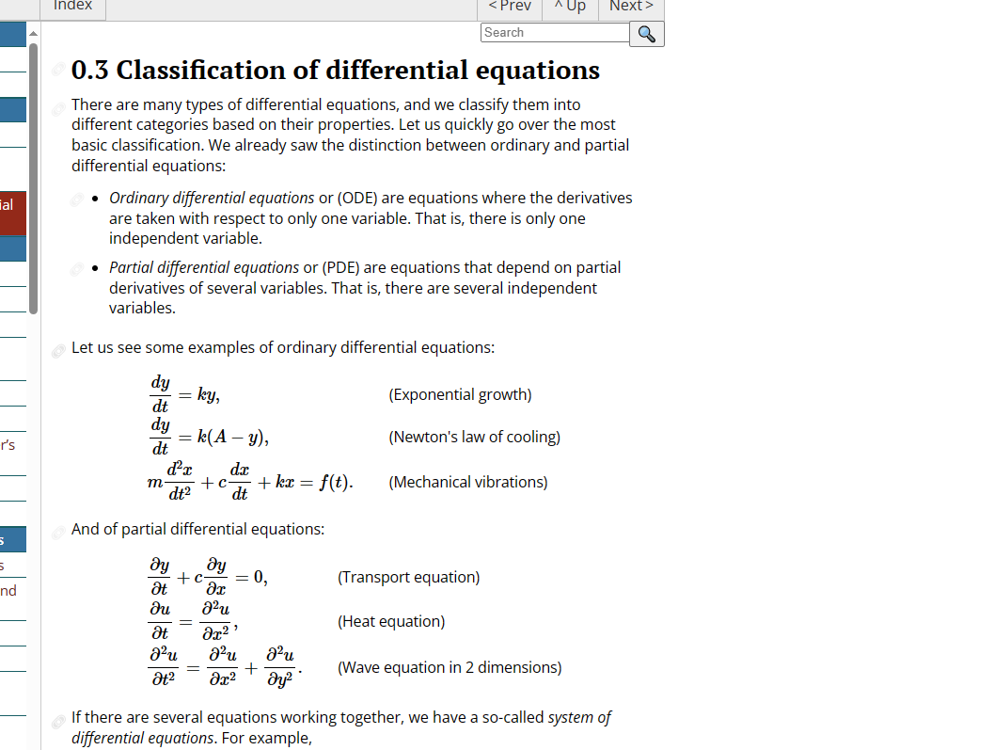

Dưới đây là định nghĩa, một số liên quan đến lyapunov function ?
main.pdf (sciencedirectassets.com)

Tìm trị riêng, vector riêng của matrajan
https://matrixcalc.org/vi/vectors.htm

Một số định nghĩa về ổn định
https://slideplayer.com/slide/15434586/
Hình dưới lấy từ bài PDF này : http://kocw.xcache.kinxcdn.com/KOCW/document/2017/kyungpook/yangjeongmin031/17.pdf
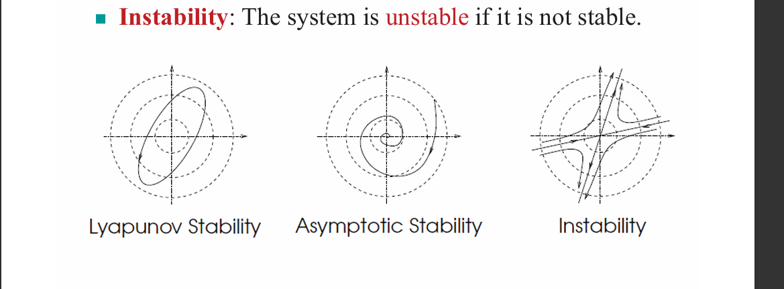

Một số định nghĩa về ma trận Jacobian
https://www.lehigh.edu/~wes1/apci/24feb00-s.pdf

Hofp Birfucation Example
https://www.youtube.com/watch?v=20O6v1X92P4

https://advancesincontinuousanddiscretemodels.springeropen.com/articles/10.1186/s13662-019-2311-1 |  | Source latex

Trực quan: Về lý thuyết
(14) 1.0 A better way to understand Differential Equations | Nonlinear Dynamics | 1D Linear Diff Eqns - YouTube

Ở trường hợp 2 và 3 này của strong Allee effect, có phần chứng minh bằng biện luận: ma trận chắc chắn có 1 egien value dương,
egin value còn lại phụ thuộc vào dấu theo hệ thức Viet. Tìm egin value bằng công thưc i^2 - Trace(Jacobi) + Det(Jacobi) = 0
Giải thích kỹ hơn trong: https://www.youtube.com/watch?v=7Ewe_tVa5Fs

Cách vẽ phase pointract dựa vào egine value, jacobi, non-linear
(14) Drawing Phase Portraits for Nonlinear Systems - YouTube

Một cách trực quan để hiểu tại sao trị riêng, vector riêng lại đóng vai trò quan trọng trong hướng, ổn định,
(14) 2.0 A better way to understand Differential Equations | Nonlinear Dynamics | 2D Linear Diff Eqns - YouTube

KEY_WORD: Characterizations

Ví dụ về tuyến tính hóa bài toán không tuyến tính, để vẫn có thể dùng được chứng minh của linear
(14) 3.1 Linearization PROOF | Nonlinear Dynamics - YouTube

